System Overview
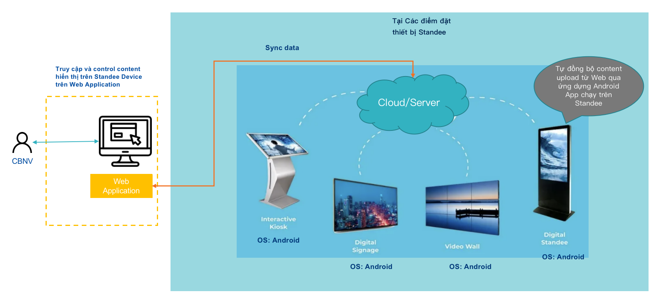
System Overview

Thông tin đề xuất thiết bị
Cầu hình tham khảo của Standee: 1. Kích thước màn hình: 65 inch 2. Diện tích hiển thị (V x H): 806 x 1430 (mm) 3. Độ phân giải: 2160 x 3840 4. Tỷ lệ tương phản 3000:1 5. Độ sáng: 450cd/m2 6. Thời gian đáp ứng: 8ms 7. Màu hiển thị: 1.07 tỷ màu (10bit) 8. Cảm ứng: Có/ Không 9. Thời gian hoạt động: 24/7 PHẦN CỨNG CPU Cortex QuadCore 1.5Ghz Bộ nhớ: 2 GB Flash: 16 GB USB/ HDMI: Có Camera/ Bluetooth/ Touch Panel: Tùy chọn Bộ lọc: 3D Wifi: 2.4GHz + 5GHz
Thông tin đề xuất thiết bị
STT | Thiết bị | Size | Thành phần | Nhà Cung cấp | Bảo hành | Đặc điểm | Giá/thiết bị | Ghi chú
1 | Digital Standee chân đứng | 65 inch | Màn hình hiển thị + built-in Android OS | Alo360 | 2 năm | Ref link -> Có thể customize phần cứng | VND 35,000,000 | https://alo360.com/man-hinh-quang-cao-dung-65-inch-vi-vi
2 | Digital Standee chân đứng | 65 inch | Màn hình hiển thị + built-in Android OS | TrueView | 1 năm | Ref link -> Có thể customize phần cứng | VND 49,500,000 | https://trueview.vn/product/man-hinh-quang-cao-chan-dung-trueview-65-inch/
3 | Digital Standee chân đứng | 65 inch | Màn hình hiển thị + built-in Android OS | Lux Vision | 2 năm | Ref link -> Có thể customize phần cứng | VND 24,280,000 | https://saomailed.vn/san-pham/man-hinh-quang-cao-chan-dung-65-inch/
4 | Digital Standee chân đứng | 65 inch | Màn hình hiển thị + built-in Android OS + Touchscreen | QIXZOCV | - | Ref link | VND 66,416,710 | https://fado.vn/us/amazon/qixzocv-65-inch-4k-touchscreen-kiosk-indoor-floor-standing-digital-signage-advertising-display-lcd-totem-interactive-monitor-android-system-with-auto-media-player-black-B0CXDMY8FZ.html
5 | Digital Standee chân đứng | 55 inch | Màn hình hiển thị + built-in Android OS | Alo360 | 2 năm | Ref link -> Có thể customize phần cứng - Loại thường không có cảm ứng: 26tr - Loại có cảm ứng: 29tr5 | VND 26,000,000 | https://alo360.com/man-hinh-quang-cao-dung-cam-ung-55-inch
6 | Digital Standee chân đứng | 55 inch | Màn hình hiển thị + built-in Android OS | TrueView | 1 năm | Ref link | VND 43,500,000 | https://trueview.vn/product/man-hinh-quang-cao-chan-dung-trueview-55-inch/
7 | Digital Standee chân đứng | 55 inch | Màn hình hiển thị + built-in Android OS | Lux Vision | 2 năm | Ref link | VND 19,780,000 | https://saomailed.vn/san-pham/man-hinh-quang-cao-chan-dung-55-inch-chinh-hang-lux-vision/
8 | Màn hình hiển thị chuyên dụng | 55 inch | Màn hình hiển thị + built-in Android OS | Alo360 | 1 năm | Ref link | VND 22,500,000 | https://alo360.com/man-hinh-hien-thi-chuyen-dung-55-inch
9 | Màn hình hiển thị chuyên dụng | 49 inch | Màn hình hiển thị + built-in Android OS | Alo360 | 1 năm | Ref link | VND 19,500,000 | https://alo360.com/man-hinh-hien-thi-chuyen-dung-49-inch
10 | Màn hình hiển thị chuyên dụng | 43 inch | Màn hình hiển thị + built-in Android OS | Alo360 | 1 năm | Ref link | VND 17,000,000 | https://alo360.com/man-hinh-hien-thi-chuyen-dung-43-inch
11 | Màn hình hiển thị chuyên dụng | 32 inch | Màn hình hiển thị + built-in Android OS | Alo360 | 1 năm | Ref link | VND 11,500,000 | https://alo360.com/man-hinh-hien-thi-chuyen-dung-32-inch
12 | Màn hình hiển thị chuyên dụng | 27 inch | Màn hình hiển thị + built-in Android OS | Alo360 | 1 năm | Ref link | VND 8,500,000 | https://alo360.com/man-hinh-hien-thi-chuyen-dung-22-inch
13 | Màn hình chạy android | 55 inch | Màn hình hiển thị + built-in Android OS | Dienmaycholon | 2 năm | Ref link | VND 9,900,000 | https://dienmaycholon.com/tivi/google-tivi-tcl-4k-55-inch-55p755-pro
14 | Màn hình chạy android | 55 inch | Màn hình hiển thị + built-in Android OS | Dienmaycholon | 2 năm | Ref link | VND 9,490,000 | https://dienmaycholon.com/tivi/google-tivi-xiaomi-a-pro-qled-4k-55-inch-l55massea
15 | Màn hình chạy android | 55 inch | Màn hình hiển thị + built-in Android OS | Dienmaycholon | 2 năm | Ref link | VND 7,990,000 | https://dienmaycholon.com/tivi/google-tivi-hisense-4k-55-inch-55a6500k
16 | Xiaomi Android Box | - | Box only (không bao gồm màn hình) | Cellphones | 1 năm | Ref link + Ưu điểm: - Giá rẻ + Nhước điểm: - Cần tự setup, mất thời gian - Ngoại hình không đồng bộ, set up thêm dây và nguồn - Không có kết nối mạng LAN hoặc cắm usb | VND 1,300,000 | https://cellphones.com.vn/xiaomi-mi-box-s-4k-gen-2.html
17 | FPT Play Box+ | - | Box only (không bao gồm màn hình) | FPTShop | 1 năm | Ref link + Ưu điểm: - Giá rẻ + Nhước điểm: - Cần tự setup, mất thời gian - Ngoại hình không đồng bộ, set up thêm dây và nguồn - Không có kết nối mạng LAN hoặc cắm usb | VND 1,690,000 | https://fptshop.com.vn/phu-kien/fpt-play-box-550
18 | Android TV Box | - | Box only (không bao gồm màn hình) | Google Gucongnghe | 1 năm | Ref link + Ưu điểm: - Giá rẻ + Nhước điểm: - Cần tự setup, mất thời gian - Ngoại hình không đồng bộ, set up thêm dây và nguồn - Không có kết nối mạng LAN hoặc cắm usb | VND 3,490,000 | https://store.google.com/us/product/google_tv_streamer_specs?hl=en-US&pli=1 https://gucongnghe.com/san-pham/google-tv-streamer/
19 | Google TV Box | - | Box only (không bao gồm màn hình) | Droidshop Gucongnghe | 1 năm | Ref link + Ưu điểm: - Giá rẻ + Nhước điểm: - Cần tự setup, mất thời gian - Ngoại hình không đồng bộ, set up thêm dây và nguồn - Không có kết nối mạng LAN hoặc cắm usb | VND 1,650,000 | https://www.droidshop.vn/san-pham/thiet-bi-chromecast-with-google-tv-4k-3-mau/?attribute_pa_chromecast-with-google-tv=mau-hong&id=13658 https://gucongnghe.com/san-pham/chromecast-with-google-tv/
20 | Server | - | Server | TBD |  | Sử dụng server của IT FSOFT

